Trang bìa
Posts and Telecommunications Institute of Technology |  |  |  |  |  |  | Thiết kế |  | Tài liệu phát triển | Tên hệ thống |  |  |  | Website quản lý rạp chiếu phim |  |  |  | Người tạo |  | NTY.Vy | Ngày tạo |  | 2023-05-10
 |  |  |  |  |  |  |  |  |  |  |  |  |  |  |  |  |  | Người cập nhật |  |  | Ngày cập nhật
 |  |  |  |  |  |  |  |  |  | Màn hình (ID) |  |  |  |  |  | Màn hình (Tên)

 | Website quản lý rạp chiếu phim Tài liệu phát triển hệ thống

 | Version 1.0

 |  |  |  |  |  |  |  |  | 1. Mục đích |  |  | 7. Giao diện màn hình
 |  |  |  |  |  |  |  |  | 2. Giới hạn hoạt động |  |  | 8. Danh sách hạng mục
 |  |  |  |  |  |  |  |  | 3. Giới hạn hệ thống |  |  | 9. Khái quát chức năng
 |  |  |  |  |  |  |  |  | 4. Chức năng liên quan |  |  | 10. Xử lý chi tiết
 |  |  |  |  |  |  |  |  | 5. Không bao gồm
 |  |  |  |  |  |  |  |  | 6. Sơ đồ

Posts and Telecommunications Institute of Technology |  |  |  |  |  |  | Thiết kế |  | Tài liệu phát triển | Tên hệ thống |  |  |  | Website quản lý rạp chiếu phim |  |  |  | Người tạo |  | NTY.Vy | Ngày tạo |  | 2023-05-10
 |  |  |  |  |  |  |  |  |  |  |  |  |  |  |  |  |  | Người cập nhật |  |  | Ngày cập nhật
 |  |  |  |  |  |  |  |  |  | Màn hình (ID) |  |  |  | SIGNUP |  | Màn hình (Tên) |  | Đăng ký

 | Lịch sử chỉnh sửa

 | Ver |  | Ngày cập nhật |  |  | Nội dung cập nhật |  |  |  |  |  |  |  | Người cập nhật
 |  |  |  |  |  |  |  |  |  |  |  |  |  |  | Ngày duyệt |  | Người duyệt |  | Ngày duyệt |  |  | Người duyệt

Posts and Telecommunications Institute of Technology |  |  |  |  |  |  | Thiết kế |  | Tài liệu phát triển | Tên hệ thống |  |  |  | Website quản lý rạp chiếu phim |  |  |  | Người tạo |  | NTY.Vy | Ngày tạo |  | 2023-05-10
 |  |  |  |  |  |  |  |  |  |  |  |  |  |  |  |  |  | Người cập nhật |  |  | Ngày cập nhật
 |  |  |  |  |  |  |  |  |  | Màn hình (ID) |  |  |  | SIGNUP |  | Màn hình (Tên) |  | Đăng ký

 | 1. Mục đích
 |  | - Dùng để đăng ký tài khoản cho nhân viên mới
 |  | - Người đăng ký điền đầy đủ thông tin vào form đăng ký
 |  | - Sau khi nhất nút "Đăng ký", hệ thống sẽ kiểm tra
 |  |  | + Trường hợp phát sinh lỗi, hệ thống sẽ thông báo lỗi cho người dùng tại màn hình này.
 |  |  | + Nếu đăng ký thành công hệ thống sẽ hiển thị kết quả

 | 2. Giới hạn hoạt động
 |  | Không có

 | 3. Giới hạn hệ thống
 |  | Không có

 | 4. Chức năng liên quan
 |  | Không có

 | 5. Không bao gồm
 |  | Không có

Posts and Telecommunications Institute of Technology |  |  |  |  |  |  | Thiết kế |  | Tài liệu phát triển | Tên hệ thống |  |  |  | Website quản lý rạp chiếu phim |  |  |  | Người tạo |  | NTY.Vy | Ngày tạo |  | 29/9/2023
 |  |  |  |  |  |  |  |  |  |  |  |  |  |  |  |  |  | Người cập nhật |  |  | Ngày cập nhật
 |  |  |  |  |  |  |  |  |  | Màn hình (ID) |  |  |  | SIGNUP |  | Màn hình (Tên) |  | Đăng ký

Màn hình đăng ký
 | 6. Sơ đồ

Khởi động
hệ thống

Màn hình chính

STAFF

 | Table

 |  |  | № | Loại | Tên |  |  |  |  |  | I/O |  | Ghi Chú
 |  |  | 1 | M | STAFF |  |  | Table quản lý thông tin nhân viên |  |  | I
 |  |  | 2
 |  |  | 4
 |  |  | 5
 |  |  | 6
 |  |  | 7
 |  |  | 8
 |  |  | 9
 |  |  | 10

 |  |  |  | ※ Loại (M: Master / T: Transaction table / Ⅰ: INI file / W: work table / V: view / S: stored procedures / L: SQL loader / F: file)

Thiết kế
Posts and Telecommunications Institute of Technology |  |  |  |  |  |  | Thiết kế |  |  | Tài liệu phát triển |  |  |  |  | Tên hệ thống |  |  | Website quản lý rạp chiếu phim |  |  |  |  |  | Người tạo |  | NTY.Vy | Ngày tạo | 29/9/2023
 |  |  |  |  |  |  |  |  |  |  |  |  |  |  |  |  |  |  |  |  |  |  |  | Người cập nhật |  |  | Ngày cập nhật
 |  |  |  |  |  |  |  |  |  |  |  |  |  |  | Màn hình (ID) |  |  | SIGNUP |  |  | Màn hình (Tên) |  |  | Đăng ký

 | 7. Giao diện
Đăng ký
Họ tên
Email
Đăng nhập
Tiếp tục
SĐT
CCCD
Ngày sinh
Địa chỉ
Nam
Nữ
Bạn đã có tài khoản?
Họ tên
Email
Số điện thoại
CCCD
Ngày sinh
Địa chỉ
Mật khẩu
Nhập lại mật khẩu
Đăng ký
Nhập mật khẩu
Nhập lại mật khẩu
Đăng nhập
Bạn đã có tài khoản?

Posts and Telecommunications Institute of Technology |  |  |  |  |  |  | Thiết kế |  |  | Tài liệu phát triển |  |  |  |  | Tên hệ thống |  |  | Website quản lý rạp chiếu phim |  |  |  |  |  | Người tạo |  | NTY.Vy | Ngày tạo | 29/9/2023
 |  |  |  |  |  |  |  |  |  |  |  |  |  |  |  |  |  |  |  |  |  |  |  | Người cập nhật |  |  | Ngày cập nhật
 |  |  |  |  |  |  |  |  |  |  |  |  |  |  | Màn hình (ID) |  |  | SIGNUP |  |  | Màn hình (Tên) |  |  | Đăng ký

 | 8. Danh sách hạng mục

 | [Vùng hiển thị cố định]
 | № | Tên hạng mục |  |  |  |  |  | Control |  |  |  | Nội dung hiển thị |  |  |  |  |  |  |  | Ý nghĩa
 | 1 | Đăng ký |  |  |  |  |  | TextView |  |  |  | Đăng ký |  |  |  |  |  |  |  | Mô tả nội dung nhập cho người dùng
 | 2 | Họ tên |  |  |  |  |  | TextView |  |  |  | Họ tên |  |  |  |  |  |  |  | Mô tả nội dung nhập cho người dùng
 | 3 | Email |  |  |  |  |  | TextView |  |  |  | Email |  |  |  |  |  |  |  | Mô tả nội dung nhập cho người dùng
 | 4 | Số điện thoại |  |  |  |  |  | TextView |  |  |  | Số điện thoại |  |  |  |  |  |  |  | Mô tả nội dung nhập cho người dùng
 | 5 | CCCD |  |  |  |  |  | TextView |  |  |  | CCCD |  |  |  |  |  |  |  | Mô tả nội dung nhập cho người dùng
 | 6 | Ngày sinh |  |  |  |  |  | TextView |  |  |  | Ngày sinh |  |  |  |  |  |  |  | Mô tả nội dung nhập cho người dùng
 | 7 | Địa chỉ |  |  |  |  |  | TextView |  |  |  | Địa chỉ |  |  |  |  |  |  |  | Mô tả nội dung nhập cho người dùng
 | 8 | Nam |  |  |  |  |  | TextView |  |  |  | Nam |  |  |  |  |  |  |  | Mô tả nội dung nhập cho người dùng
 | 9 | Nữ |  |  |  |  |  | TextView |  |  |  | Nữ |  |  |  |  |  |  |  | Mô tả nội dung nhập cho người dùng
 | 10 | Bạn đã có tài khoản? |  |  |  |  |  | TextView |  |  |  | Bạn đã có tài khoản? |  |  |  |  |  |  |  | Mô tả thông tin cho người dùng
 | 11 | Nhập mật khẩu |  |  |  |  |  | TextView |  |  |  | Nhập mật khẩu |  |  |  |  |  |  |  | Mô tả nội dung nhập cho người dùng
 | 12 | Nhập lai mật khẩu |  |  |  |  |  | TextView |  |  |  | Nhập lai mật khẩu |  |  |  |  |  |  |  | Mô tả nội dung nhập cho người dùng

 | [Vùng nút]
 | № | Tên hạng mục |  |  |  |  |  | Control |  |  |  |  |  |  |  | Ghi chú
 | 1 | Icon quốc kỳ |  |  |  |  |  | Button
 | 2 | Icon chọn ngày |  |  |  |  |  | DatePicker
 | 3 | Radio button Nam |  |  |  |  |  | Radio button
 | 4 | Radio button Nữ |  |  |  |  |  | Radio button
 | 5 | Tiếp tục |  |  |  |  |  | Button
 | 6 | Đăng nhập |  |  |  |  |  | Button
 | 7 | Đăng ký |  |  |  |  |  | Button
 | 8 | Icon quay lại |  |  |  |  |  | Button

 | [Vùng nhập]
 | № | Tên hạng mục |  |  |  | Loại dữ liệu |  | Độ dài |  | Bắt buộc |  |  | I/O | Control |  |  | Format |  | Ghi chú
 | 1 | Họ tên |  |  |  | Chuỗi chữ |  |  | # |  | Y |  | In | Input[type="text"]
 | 2 | Email |  |  |  | Chuỗi chữ |  | # |  |  | Y |  | In | Input[type="text"]
 | 3 | Số điện thoại |  |  |  | Chuỗi số |  | # |  |  | Y |  | In | Input[type="text"]
 | 4 | CCCD |  |  |  | Chuỗi số |  | 12 |  |  | Y |  | In | Input[type="text"]
 | 5 | Ngày sinh |  |  |  | Chuỗi số |  |  | # |  | Y |  | In | DatePicker
 | 6 | Địa chỉ |  |  |  | Chuỗi chữ |  | # |  |  | Y |  | In | Input[type="text"]
 | 7 | Nhập mật khẩu |  |  |  | Chuỗi kết hợp |  |  |  | Y |  |  | In | Input[type="password"] |  |  | Password |  | Hiển thị ********
 | 8 | Nhập lại mật khẩu |  |  |  | Chuỗi kết hợp |  |  |  | Y |  |  | In | Input[type="password"] |  |  | Password |  | Hiển thị ********

Posts and Telecommunications Institute of Technology |  |  |  |  |  |  | Thiết kế |  |  | Tài liệu phát triển |  |  |  |  | Tên hệ thống |  |  | Website quản lý rạp chiếu phim |  |  |  |  |  | Người tạo |  | NTY.Vy | Ngày tạo | 29/9/2023
 |  |  |  |  |  |  |  |  |  |  |  |  |  |  |  |  |  |  |  |  |  |  |  | Người cập nhật |  |  | Ngày cập nhật
 |  |  |  |  |  |  |  |  |  |  |  |  |  |  | Màn hình (ID) |  |  | SIGNUP |  |  | Màn hình (Tên) |  |  | Đăng ký

 | 9. Khái quát chức năng

 |  | (1) Hiển thị ban đầu
 |  |  | Hiển thị màn hình Form đăng nhập ở trạng thái ban đầu

 |  | (2) Xử lý khi nhấn button "Đăng nhập"
 |  |  | Khi nhấn button "Đăng nhập" màn hình chuyển hướng sang giao diện Trang đăng nhập

 |  | (3) Xử lý khi nhấn button "Tiếp tục"
 |  |  | - Hệ thống xử lý check ràng buộc các trường dữ liệu do người dùng nhập vào
 |  |  | - Nếu thỏa mãn tất cả ràng buộc hệ thống sẽ chuyển sang trang nhập mật khẩu. Ngược lại sẽ báo lỗi trực tiếp lên giao diện

 |  | (4) Xử lý khi nhấn button "Đăng ký"
 |  |  | - Hệ thống xử lý check ràng buộc các trường dữ liệu về mật khẩu do người dùng nhập vào
 |  |  | - Nếu thỏa mãn tất cả ràng buộc hệ thống sẽ tiến hành thêm thông tin của nhân viên mới vào CSDL. Ngược lại sẽ báo lỗi trực tiếp lên giao diện

 |  | (5) Xử lý khi nhấn biểu tượng "Back"
 |  |  | Hệ thống sẽ chuyển hướng về lại trang nhập thông tin cá nhân trước đó

Posts and Telecommunications Institute of Technology |  |  |  |  |  |  | Thiết kế |  |  | Tài liệu phát triển |  |  |  |  | Tên hệ thống |  |  | Website quản lý đặt vé xe khách online |  |  |  |  |  | Người tạo |  | Phi | Ngày tạo | 29/9/2023
 |  |  |  |  |  |  |  |  |  |  |  |  |  |  |  |  |  |  |  |  |  |  |  | Người cập nhật |  |  | Ngày cập nhật
 |  |  |  |  |  |  |  |  |  |  |  |  |  |  | Màn hình (ID) |  |  | ticket_booking |  |  | Màn hình (Tên) |  |  | Đặt vé xe khách

 |  | 10. Xử lý chi tiết
 |  |  | (1) Hiển thị ban đầu
 |  |  |  | Hệ thống hiển thị nội dung khởi tạo với các thuộc tính
 |  |  | [Vùng nhập]
 |  |  | № | Tên hạng mục |  |  |  | Nội dung hiển thị |  |  |  |  |  |  |  |  |  |  | Giá trị |  |  |  | Sử dụng |  | Ghi chú
 |  |  | 1 | Họ tên |  |  |  | Họ tên |  |  |  |  |  |  |  |  |  |  | Blank |  |  |  | Có thể
 |  |  | 2 | Email |  |  |  | Email |  |  |  |  |  |  |  |  |  |  | Blank |  |  |  | Có thể
 |  |  | 3 | Số điện thoại |  |  |  | SĐT |  |  |  |  |  |  |  |  |  |  | Blank |  |  |  | Có thể
 |  |  | 4 | CCCD |  |  |  | CCCD |  |  |  |  |  |  |  |  |  |  | Blank |  |  |  | Có thể
 |  |  | 5 | Ngày sinh |  |  |  | Ngày sinh |  |  |  |  |  |  |  |  |  |  | Blank |  |  |  | Có thể
 |  |  | 6 | Địa chỉ |  |  |  | Địa chỉ |  |  |  |  |  |  |  |  |  |  | Blank |  |  |  | Có thể

 |  |  | [Vùng nút]
 |  |  | № | Tên hạng mục |  |  |  | Nội dung hiển thị |  |  |  |  |  |  |  |  |  |  | Giá trị |  |  |  | Sử dụng |  | Ghi chú
 |  |  | 1 | Icon chọn quốc gia |  |  |  | Hình ảnh quốc kỳ |  |  |  |  |  |  |  |  |  |  |  |  |  |  | Có thể
 |  |  | 2 | Icon chọn ngày |  |  |  | Icon chọn ngày |  |  |  |  |  |  |  |  |  |  |  |  |  |  | Có thể
 |  |  | 3 | Radio button Nam |  |  |  | Nam |  |  |  |  |  |  |  |  |  |  | Mặc định |  |  |  | Có thể
 |  |  | 4 | Radio button Nữ |  |  |  | Nữ |  |  |  |  |  |  |  |  |  |  |  |  |  |  | Có thể
 |  |  | 5 | Tiếp tục |  |  |  | Tiếp tục |  |  |  |  |  |  |  |  |  |  |  |  |  |  | Có thể
 |  |  | 6 | Đăng nhập |  |  |  | Đăng nhập |  |  |  |  |  |  |  |  |  |  |  |  |  |  | Có thể

 |  |  | (2) Xử lý khi nhấn button "Đăng nhập"
 |  |  |  | Khi nhấn button "Đăng nhập" màn hình chuyển hướng sang giao diện Trang đăng nhập

 |  |  | (3) Xử lý khi nhấn button "Tiếp tục"
 |  |  |  | - Hệ thống xử lý check ràng buộc các trường dữ liệu do người dùng nhập vào như sau:
 |  |  | STT | Tên hạng mục |  |  |  | Nội dung check |  |  |  |  |  |  |  |  |  |  |  |  |  | Message
 |  |  | 1 | Họ tên |  |  |  | Họ tên là chuỗi rỗng |  |  |  |  |  |  |  |  |  |  |  |  |  | SIGNUP_NAME_EMPTY_ERROR
 |  |  | 2 | Email |  |  |  | Email là chuỗi rỗng |  |  |  |  |  |  |  |  |  |  |  |  |  | SIGNUP_EMAIL_EMPTY_ERROR
 |  |  | 3 | Số điện thoại |  |  |  | Số điện thoại là chuỗi rỗng |  |  |  |  |  |  |  |  |  |  |  |  |  | SIGNUP_PHONE_EMPTY_ERROR
 |  |  | 4 | CCCD |  |  |  | CCCD là chuỗi rỗng |  |  |  |  |  |  |  |  |  |  |  |  |  | SIGNUP_ID_EMPTY_ERROR
 |  |  | 5 | Ngày sinh |  |  |  | Ngày sinh là chuỗi rỗng |  |  |  |  |  |  |  |  |  |  |  |  |  | SIGNUP_BIRTHDAY_EMPTY_ERROR
 |  |  | 6 | Địa chỉ |  |  |  | Địa chỉ là chuỗi rỗng |  |  |  |  |  |  |  |  |  |  |  |  |  | SIGNUP_ADDRESS_EMPTY_ERROR
 |  |  | 7 | Email |  |  |  | Email không đúng định dạng (vd example@gmail.com) |  |  |  |  |  |  |  |  |  |  |  |  |  | SIGNUP_EMAIL_FORMAT_ERROR
 |  |  | 8 | Số điện thoại |  |  |  | Số điện thoại không theo format theo từng quốc gia |  |  |  |  |  |  |  |  |  |  |  |  |  | SIGNUP_PHONE_FORMAT_ERROR
 |  |  | 9 | CCCD |  |  |  | CCCD không phải là chuỗi số có độ dài là 12 |  |  |  |  |  |  |  |  |  |  |  |  |  | SIGNUP_ID_FORMAT_ERROR

 |  |  |  |  | - Nếu thỏa mãn tất cả ràng buộc hệ thống sẽ chuyển sang trang nhập mật khẩu. Ngược lại sẽ báo lỗi trực tiếp lên giao diện

 |  |  | (4) Xử lý khi nhấn button "Đăng ký"
 |  |  |  | - Hệ thống xử lý check ràng buộc các trường dữ liệu về mật khẩu do người dùng nhập vào
 |  |  | STT | Tên hạng mục |  |  |  | Nội dung check |  |  |  |  |  |  |  |  |  |  |  |  |  | Message
 |  |  | 1 | Mật khẩu |  |  |  | Mật khẩu là chuỗi rỗng |  |  |  |  |  |  |  |  |  |  |  |  |  | SIGNUP_PASSWORD_EMPTY_ERROR
 |  |  | 2 | Nhập lại mật khẩu |  |  |  | Nhập lại mật khẩu là chuỗi rỗng |  |  |  |  |  |  |  |  |  |  |  |  |  | SIGNUP_REPASS_EMPTY_ERROR
 |  |  | 3 | Mật khẩu |  |  |  | Mật khẩu không phải là chuỗi ký tự có độ dài trong khoảng [8,12] |  |  |  |  |  |  |  |  |  |  |  |  |  | SIGNUP_PASSWORD_FORMAT_ERROR
 |  |  | 4 | Nhập lại mật khẩu |  |  |  | Nhập lại mật khẩu không khớp với mật khẩu đã nhập trước đó |  |  |  |  |  |  |  |  |  |  |  |  |  | SIGNUP_REPASS_ERROR

 |  |  |  | - Nếu thỏa mãn tất cả ràng buộc hệ thống sẽ tiến hành thêm thông tin của nhân viên mới vào CSDL. Ngược lại sẽ báo lỗi trực tiếp lên giao diện

 |  |  | (5) Xử lý khi nhấn biểu tượng "Back"
 |  |  |  | Hệ thống sẽ chuyển hướng về lại trang nhập thông tin cá nhân trước đó

Chọn tuyến
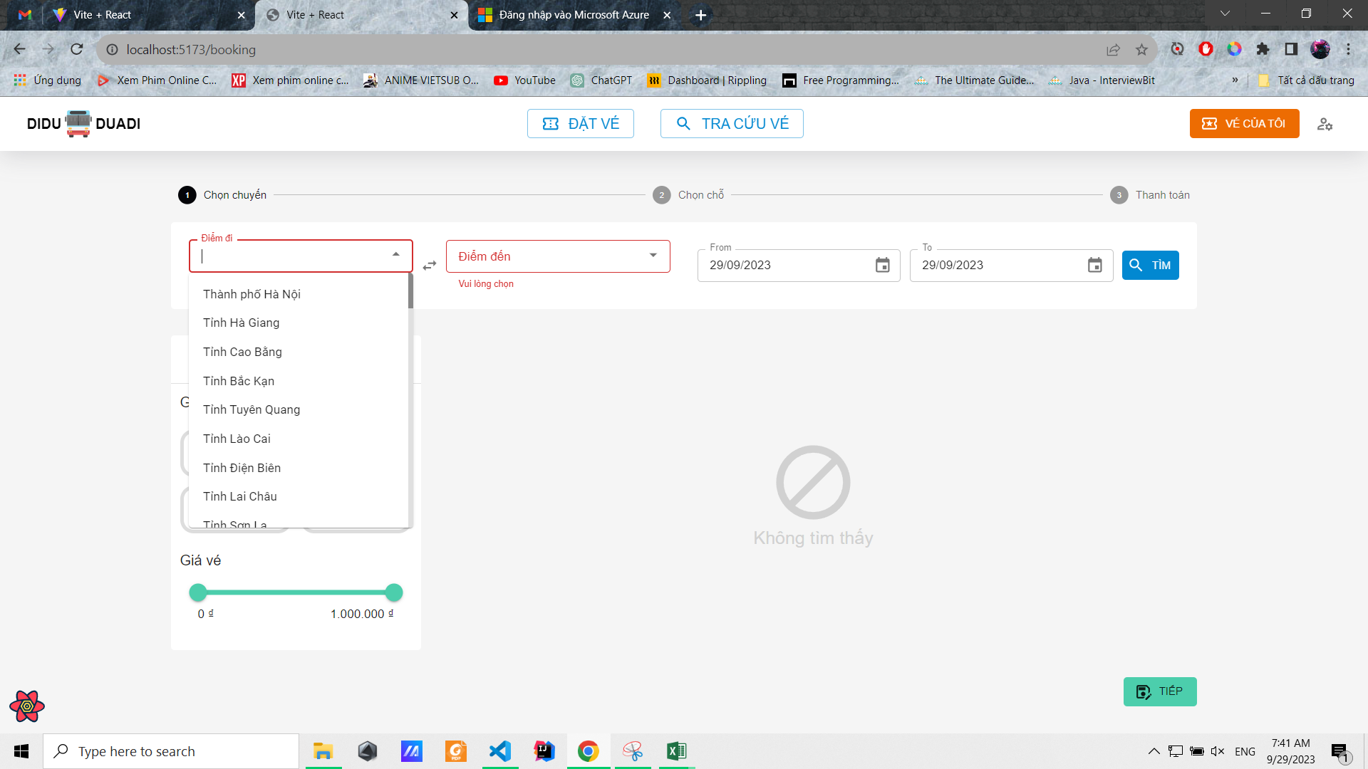
Posts and Telecommunications Institute of Technology |  |  |  |  | Thiết kế |  | Tài liệu phát triển | Tên hệ thống | Website quản lý đặt vé xe khách online |  |  | Người tạo | Phi | Ngày tạo | 29/9/2023
 |  |  |  |  |  |  |  |  |  |  |  | Người cập nhật |  | Ngày cập nhật
 |  |  |  |  |  |  |  | Màn hình (ID) | ticket_booking | Màn hình (Tên) |  | Đặt vé xe khách

 | 10. Xử lý chi tiết
 |  | (1) Chọn tuyến
 |  | 1. Nhấn vào ô chọn điểm đi/điểm đến để hiển thị combobox chọn tỉnh thành
 |  | 2. Hiển thị danh sách các tỉnh thành lên combobox cho người dùng chọn
 |  |  | a. Chọn một dòng trong combobox để hiển thị
 |  |  | b. Lưu lại điểm đi/điểm đến mà người dùng đã chọn

 |  |  | № | Tên hạng mục |  | Nội dung check |  |  |  |  | Message Code
 |  |  | 1 | Điểm đi |  | Trường hợp chưa chọn điểm đi |  |  |  |  | empty_src_err
 |  |  | 2 | Điểm đến |  | Trường hợp chưa chọn điểm đến |  |  |  |  | empty_dest_err

Chọn date range
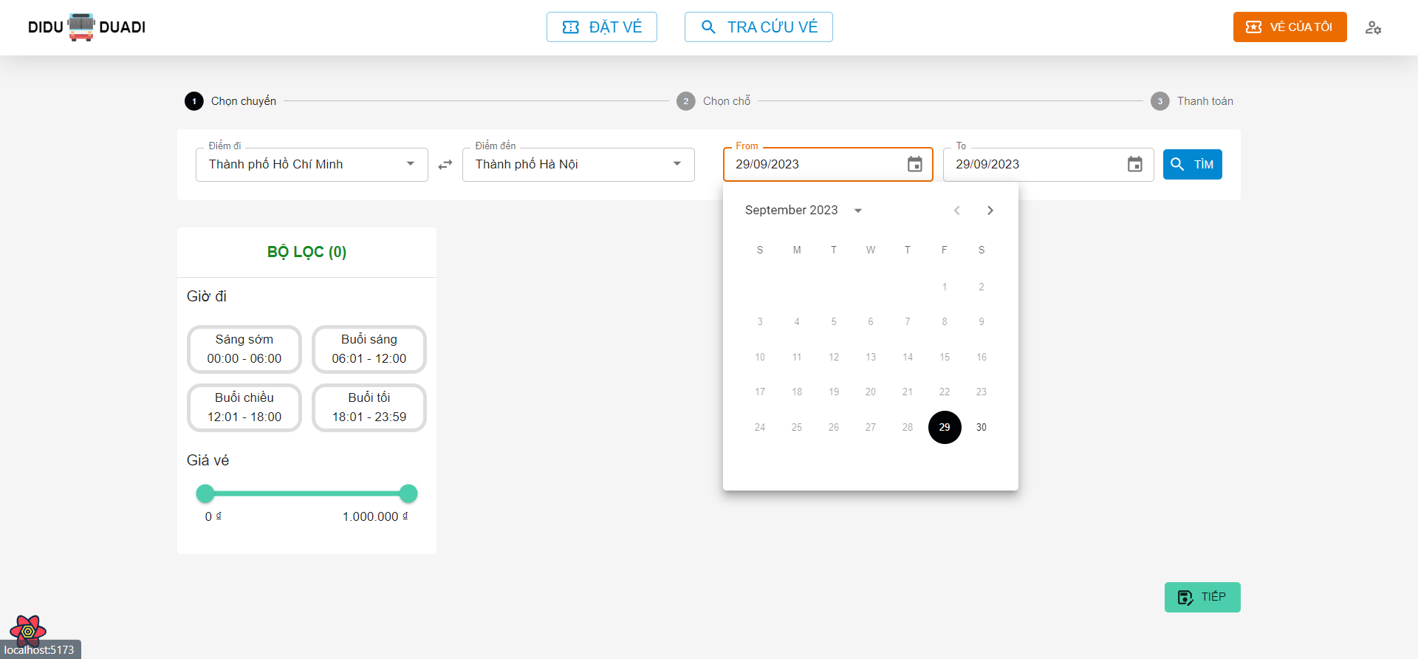
Posts and Telecommunications Institute of Technology |  |  |  |  | Thiết kế |  | Tài liệu phát triển | Tên hệ thống | Website quản lý đặt vé xe khách online |  |  | Người tạo | Phi | Ngày tạo | 29/9/2023
 |  |  |  |  |  |  |  |  |  |  |  | Người cập nhật |  | Ngày cập nhật
 |  |  |  |  |  |  |  | Màn hình (ID) | ticket_booking | Màn hình (Tên) |  | Đặt vé xe khách

 | 10. Xử lý chi tiết
 |  | (2) Chọn khoảng thời gian cần tìm chuyến
 |  | 1. Nhấn vào ô chọn Từ ngày/Đến ngày để hiển thị Datepicker cho người dùng chọn ngày tháng năm
 |  | 2. Chọn một ngày bất kỳ hoàn tất
 |  |  | a. Chọn một dòng trong combobox để hiển thị
 |  |  | b. Click ra vùng ngoài Datepicker đẻ hủy chọn và quay lại trạng thái ban đầu

 |  |  | № | Tên hạng mục |  | Nội dung check |  |  |  |  | Message Code
 |  |  | 1 | Ngày bắt đầu |  | Ngày bắt đầu phải bằng hoặc lớn hơn ngày hiện tại, theo định dạng dd/MM/yyyy
 |  |  | 2 | Ngày kết thúc |  | Ngày kết thúc phải lớn hơn hoặc bằng ngày bắt đầu, theo định dạng dd/MM/yyyy

Tìm chuyến
Posts and Telecommunications Institute of Technology |  |  |  |  | Thiết kế |  | Tài liệu phát triển | Tên hệ thống | Website quản lý đặt vé xe khách online |  |  |  | Người tạo |  | Phi | Ngày tạo | 29/9/2023
 |  |  |  |  |  |  |  |  |  |  |  |  | Người cập nhật |  |  | Ngày cập nhật
 |  |  |  |  |  |  |  | Màn hình (ID) | ticket_booking |  | Màn hình (Tên) |  | Đặt vé xe khách

 | 10. Xử lý chi tiết
 |  | (3) Tìm chuyến
 |  | 1. Nhấn vào nút Tìm để tìm các chuyến đi theo tuyến và khoảng thời gian đã chọn
 |  | 2. Hiển thị danh sách các chuyến đi phù hợp với tuyến và khoảng thời gian đã chọn
 |  |  | a. Truy vấn các chuyến đi theo tuyến và thời gian đã chọn

 |  |  | Đối tượng |  |  | Truy xuất
 |  |  | tripList |  |  | tripList = select trip where trip.dest = [vùng nhập].dest and trip.src = [vùng nhập].src and trip.startDateTime between [vùng nhập].from and [vùng nhập].to

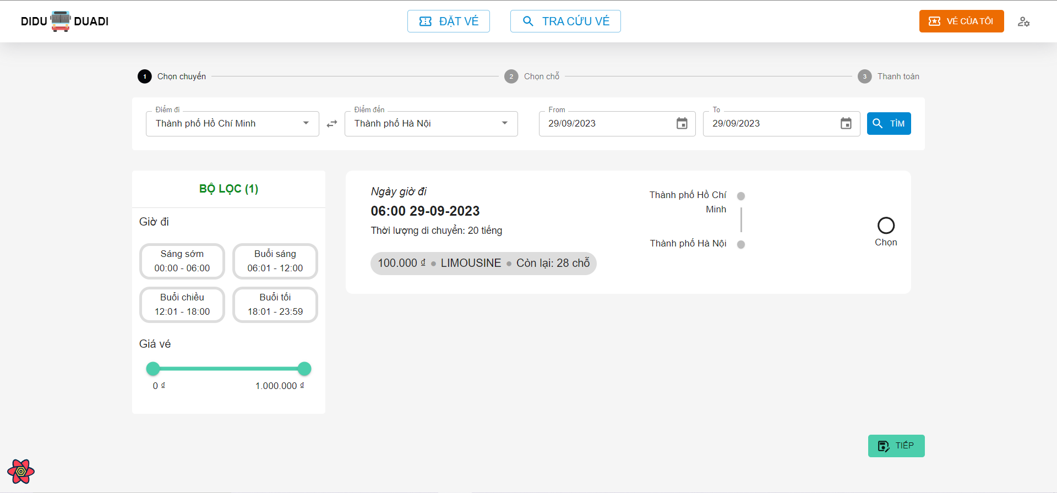

 |  |  | b. Hiển thị các thông tin của từng chuyến đi trong danh sách đã tìm được

 |  |  | [Vùng cố định]
 |  |  | № | Tên hạng mục |  | Nội dung hiển thị |  |  |  | Giá trị |  | Sử dụng |  | Ghi chú
 |  |  | 1 | Ngày giờ đi |  | Hiển thị Ngày giờ đi |  |  |  | trip.departureDateTime |  | Không
 |  |  | 2 | Thời lượng di chuyển |  | Hiển thị Thời lượng di chuyển |  |  |  | trip.duration |  | Không
 |  |  | 3 | Loại xe khách |  | Hiển thị Loại xe khách |  |  |  | trip.coach.coachType |  | Không
 |  |  | 4 | Số lượng chỗ còn lại |  | Hiển thị Số lượng chỗ còn lại |  |  |  | trip.coach.numberOfSeats - orderedBookingOnThisTrip |  | Không
 |  |  | 5 | Giá vé |  | Hiển thị Giá vé |  |  |  | trip.price |  | Không

Loc theo gio khoi hanh
Posts and Telecommunications Institute of Technology |  |  |  |  | Thiết kế |  | Tài liệu phát triển | Tên hệ thống | Website quản lý đặt vé xe khách online |  |  |  | Người tạo |  | Phi | Ngày tạo | 29/9/2023
 |  |  |  |  |  |  |  |  |  |  |  |  | Người cập nhật |  |  | Ngày cập nhật
 |  |  |  |  |  |  |  | Màn hình (ID) | ticket_booking |  | Màn hình (Tên) |  | Đặt vé xe khách

 | 10. Xử lý chi tiết
 |  | (4) Lọc theo giờ khởi hành
 |  | 1. Nhấn vào nút Tìm để tìm các chuyến đi theo tuyến và khoảng thời gian đã chọn
 |  | 2. Hệ thống sẽ lọc ra các chuyến đi có giờ khởi hành thỏa mãn khung giờ đi đã chọn

 |  |  | Đối tượng |  |  | Truy xuất
 |  |  | filteredTripList |  |  | filteredTripList = select trip where trip.departureDateTime between start and end

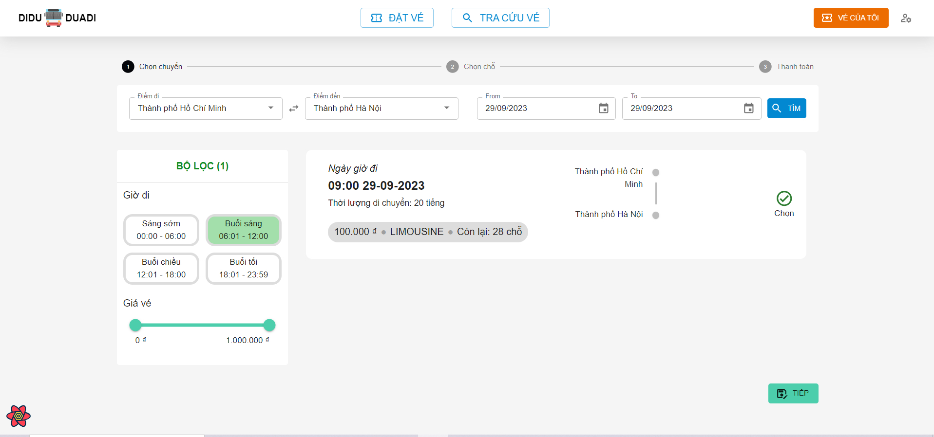

 |  |  | b. Hiển thị các thông tin của từng chuyến đi theo điều kiện đã lọc

 |  |  | [Vùng cố định]
 |  |  | № | Tên hạng mục |  | Nội dung hiển thị |  |  |  | Giá trị |  | Sử dụng |  | Ghi chú
 |  |  | 1 | Ngày giờ đi |  | Hiển thị Ngày giờ đi |  |  |  | trip.departureDateTime |  | Không
 |  |  | 2 | Thời lượng di chuyển |  | Hiển thị Thời lượng di chuyển |  |  |  | trip.duration |  | Không
 |  |  | 3 | Loại xe khách |  | Hiển thị Loại xe khách |  |  |  | trip.coach.coachType |  | Không
 |  |  | 4 | Số lượng chỗ còn lại |  | Hiển thị Số lượng chỗ còn lại |  |  |  | trip.coach.numberOfSeats - orderedBookingOnThisTrip |  | Không
 |  |  | 5 | Giá vé |  | Hiển thị Giá vé |  |  |  | trip.price |  | Không

Loc theo gia vé
Posts and Telecommunications Institute of Technology |  |  |  |  | Thiết kế |  | Tài liệu phát triển | Tên hệ thống | Website quản lý đặt vé xe khách online |  |  |  | Người tạo |  | Phi | Ngày tạo | 29/9/2023
 |  |  |  |  |  |  |  |  |  |  |  |  | Người cập nhật |  |  | Ngày cập nhật
 |  |  |  |  |  |  |  | Màn hình (ID) | ticket_booking |  | Màn hình (Tên) |  | Đặt vé xe khách

 | 10. Xử lý chi tiết
 |  | (5) Lọc theo giờ khởi hành
 |  | 1. Nhấn vào nút Tìm để tìm các chuyến đi theo tuyến và khoảng thời gian đã chọn
 |  | 2. Hệ thống sẽ lọc ra các chuyến đi có giờ khởi hành thỏa mãn khung giờ đi đã chọn

 |  |  | Đối tượng |  |  | Truy xuất
 |  |  | filteredTripList |  |  | filteredTripList = select trip where trip.price between startPrice and endPrice

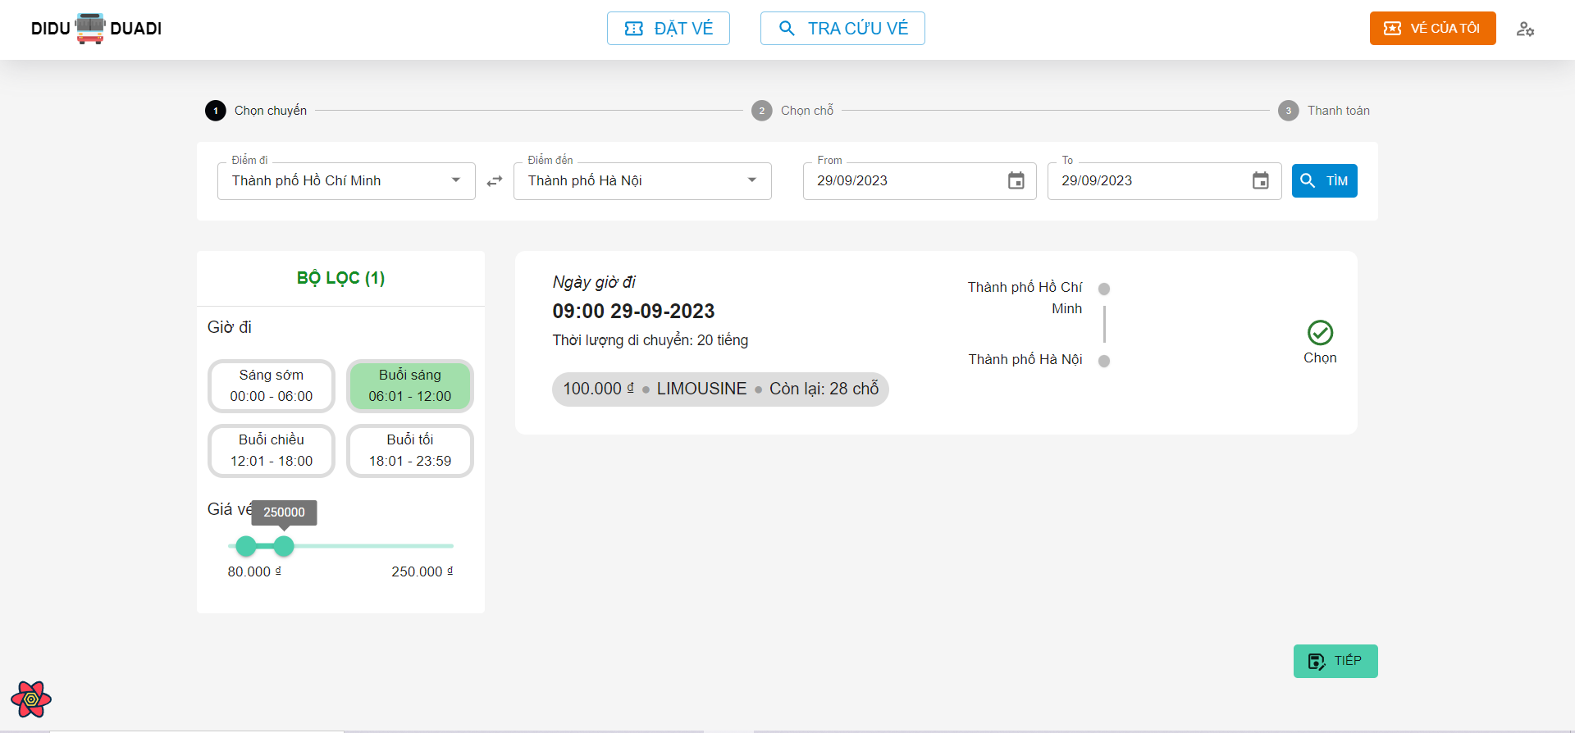

 |  |  | b. Hiển thị các thông tin của từng chuyến đi theo điều kiện đã lọc

 |  |  | [Vùng cố định]
 |  |  | № | Tên hạng mục |  | Nội dung hiển thị |  |  |  | Giá trị |  | Sử dụng |  | Ghi chú
 |  |  | 1 | Ngày giờ đi |  | Hiển thị Ngày giờ đi |  |  |  | trip.departureDateTime |  | Không
 |  |  | 2 | Thời lượng di chuyển |  | Hiển thị Thời lượng di chuyển |  |  |  | trip.duration |  | Không
 |  |  | 3 | Loại xe khách |  | Hiển thị Loại xe khách |  |  |  | trip.coach.coachType |  | Không
 |  |  | 4 | Số lượng chỗ còn lại |  | Hiển thị Số lượng chỗ còn lại |  |  |  | trip.coach.numberOfSeats - orderedBookingOnThisTrip |  | Không
 |  |  | 5 | Giá vé |  | Hiển thị Giá vé |  |  |  | trip.price |  | Không

Chon Cho
Posts and Telecommunications Institute of Technology |  |  |  |  | Thiết kế |  |  | Tài liệu phát triển | Tên hệ thống |  | Website quản lý đặt vé xe khách online |  |  |  | Người tạo |  | Phi | Ngày tạo | 29/9/2023
 |  |  |  |  |  |  |  |  |  |  |  |  |  |  | Người cập nhật |  |  | Ngày cập nhật
 |  |  |  |  |  |  |  |  | Màn hình (ID) |  | ticket_booking |  | Màn hình (Tên) |  | Đặt vé xe khách

 | 10. Xử lý chi tiết
 |  | (6) Chọn chỗ ngồi trên chuyến đã chọn
 |  | 1. Hệ thống sẽ hiển thị danh sách các chỗ còn trống trên chuyến xe đã chọn
 |  |  | Đối tượng |  |  | Truy xuất
 |  |  | emptySeats |  |  | emptySeats = trip.coach.numerOfSeats - orderedBookingOnThisTrip

 |  | 2. Nhấn vào các icon các ghế ngồi để chọn
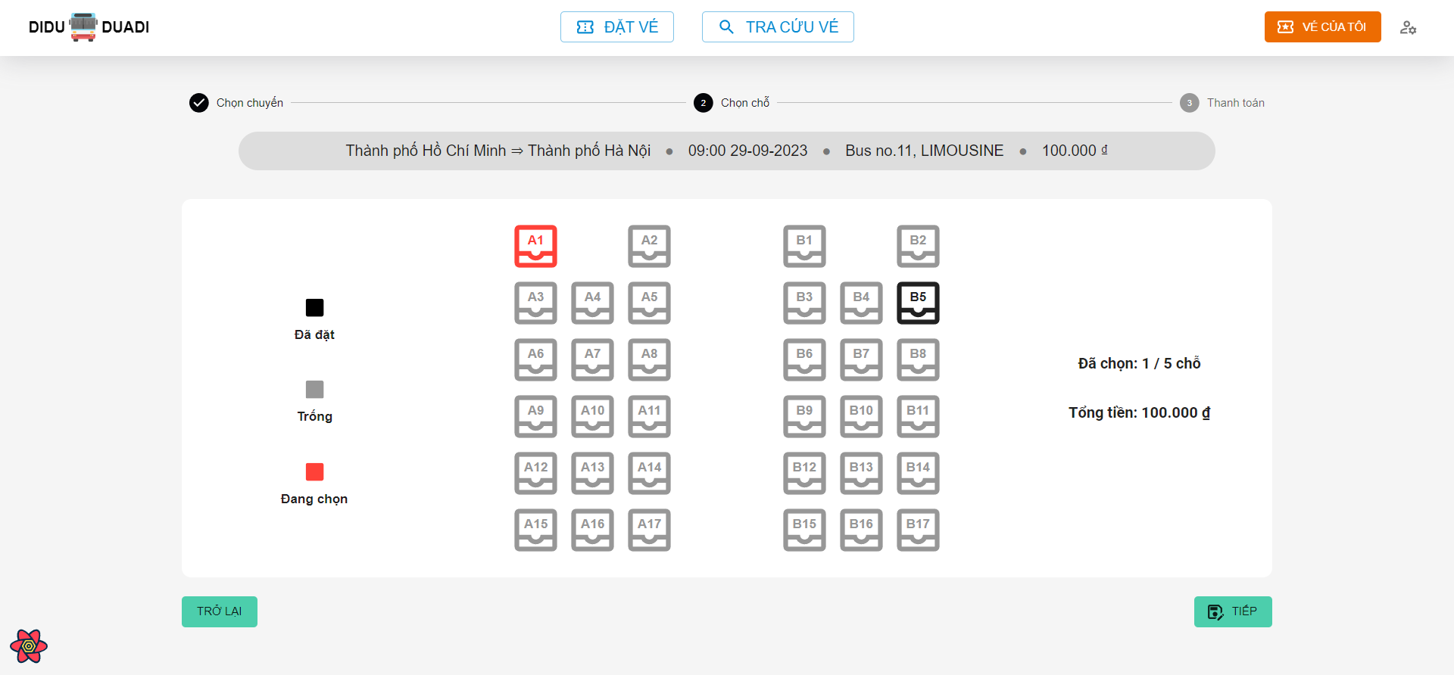

 |  |  | [Vùng cố định]
 |  |  | № | Tên hạng mục |  | Nội dung hiển thị |  |  |  |  |  | Giá trị |  | Sử dụng |  | Ghi chú
 |  |  | 1 | Ngày giờ đi |  | Hiển thị Ngày giờ đi |  |  |  |  |  | trip.departureDateTime |  | Không
 |  |  | 2 | Tuyến |  | Hiển thị Thời lượng di chuyển |  |  |  |  |  | trip.source + trip.dest |  | Không
 |  |  | 3 | Loại xe khách |  | Hiển thị Loại xe khách |  |  |  |  |  | trip.coach.coachType |  | Không
 |  |  | 4 | Tên xe khách |  | Hiển thị Tên xe khách |  |  |  |  |  | trip.coach.coachName |  | Không
 |  |  | 5 | Giá vé |  | Hiển thị Giá vé |  |  |  |  |  | trip.price |  | Không
 |  |  | 6 | Số ghế đã chọn |  | Hiển thị Số ghế đã chọn |  |  |  |  |  | selectedSeats |  | Không
 |  |  | 7 | Tổng tiền |  | Hiển thị Tổng tiền |  |  |  |  |  | selectedSeats * trip.price |  | Không

 |  |  | [Vùng nút]
 |  |  | № | Tên hạng mục |  |  | Control |  |  | Ghi chú
 |  |  | 1 | A1, B1, B12, … |  |  | Button |  |  | Nút để chọn ghế trên chuyến đi
 |  |  | 1 | Trở về |  |  | Button |  |  | Nút để trợ lại bước chọn chuyến đi
 |  |  | 1 | Tiếp |  |  | Button |  |  | Nút để chuyển sang bước thanh toán

Thanh Toan
Posts and Telecommunications Institute of Technology |  |  |  |  |  | Thiết kế |  |  | Tài liệu phát triển | Tên hệ thống |  | Website quản lý đặt vé xe khách online |  |  |  |  | Người tạo |  | Phi | Ngày tạo | 29/9/2023
 |  |  |  |  |  |  |  |  |  |  |  |  |  |  |  |  | Người cập nhật |  |  | Ngày cập nhật
 |  |  |  |  |  |  |  |  |  | Màn hình (ID) |  | ticket_booking |  | Màn hình (Tên) |  |  | Đặt vé xe khách

 | 10. Xử lý chi tiết
 |  | (7) Thanh toán
 |  | 1. Hệ thống sẽ hiển thị thông tin về chuyến đi và số ghế, số tiền phải trả và các ô nhập liệu thông tin khách
 |  |  | Đối tượng |  |  |  | Truy xuất
 |  |  | emptySeats |  |  |  | emptySeats = trip.coach.numerOfSeats - orderedBookingOnThisTrip

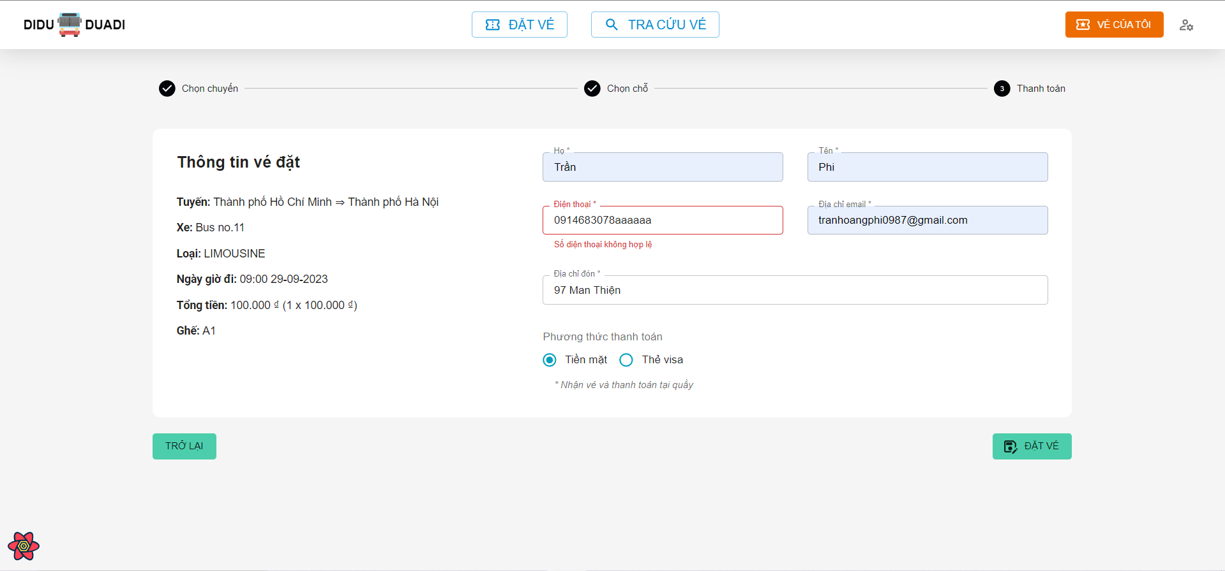

 |  |  | [Vùng cố định]
 |  |  | № | Tên hạng mục |  |  | Nội dung hiển thị |  |  |  |  |  | Giá trị |  |  | Sử dụng |  | Ghi chú
 |  |  | 1 | Ngày giờ đi |  |  | Hiển thị Ngày giờ đi |  |  |  |  |  | trip.departureDateTime |  |  | Có
 |  |  | 2 | Tuyến |  |  | Hiển thị Thời lượng di chuyển |  |  |  |  |  | trip.source + trip.dest |  |  | Có
 |  |  | 3 | Loại xe khách |  |  | Hiển thị Loại xe khách |  |  |  |  |  | trip.coach.coachType |  |  | Có
 |  |  | 4 | Tên xe khách |  |  | Hiển thị Tên xe khách |  |  |  |  |  | trip.coach.coachName |  |  | Có
 |  |  | 5 | Số ghế đã chọn |  |  | Hiển thị Số ghế đã chọn |  |  |  |  |  | selectedSeats |  |  | Có
 |  |  | 6 | Họ |  |  | Hiển thị Họ |  |  |  |  |  | Trống |  |  | Có
 |  |  | 7 | Tên |  |  | Hiển thị Tên |  |  |  |  |  | Trống |  |  | Có
 |  |  | 8 | Điện thoại |  |  | Hiển thị Điện thoại |  |  |  |  |  | Trống |  |  | Có
 |  |  | 9 | Địa chỉ email |  |  | Hiển thị Địa chỉ email |  |  |  |  |  | Trống |  |  | Có
 |  |  | 10 | Địa chỉ đón |  |  | Hiển thị Địa chỉ đón |  |  |  |  |  | Trống |  |  | Có

 |  |  | [Vùng nhập]
 |  |  | № | Tên hạng mục |  |  | Nội dung hiển thị |  |  |  |  |  | Giá trị |  |  | Sử dụng |  | Ghi chú
 |  |  | 1 | Họ |  |  | Hiển thị Họ |  |  |  |  |  | [vùng nhập].firstName |  |  | Có
 |  |  | 2 | Tên |  |  | Hiển thị Tên |  |  |  |  |  | [vùng nhập].lastName |  |  | Có
 |  |  | 3 | Điện thoại |  |  | Hiển thị Điện thoại |  |  |  |  |  | [vùng nhập].phone |  |  | Có
 |  |  | 4 | Địa chỉ email |  |  | Hiển thị Địa chỉ email |  |  |  |  |  | [vùng nhập].email |  |  | Có
 |  |  | 5 | Địa chỉ đón |  |  | Hiển thị Địa chỉ đón |  |  |  |  |  | [vùng nhập].pickupAddress |  |  | Có
 |  |  | 6 | Tên chủ thẻ |  |  | Hiển thị Tên chủ thẻ visa |  |  |  |  |  | [vùng nhập].cardName |  |  | Có
 |  |  | 7 | Số thẻ |  |  | Hiển thị Số thẻ visa, 16 số |  |  |  |  |  | [vùng nhập].cardNumber |  |  | Có
 |  |  | 8 | Ngày hết hạn |  |  | Hiển thị Ngày hết hạn của thẻ visa, định dạng MM/yyyy |  |  |  |  |  | [vùng nhập].expiredDate |  |  | Có
 |  |  | 9 | CVV |  |  | Mã CVV của thẻ, gồm 3 số |  |  |  |  |  | [vùng nhập].cvv |  |  | Có

 |  |  | № | Tên hạng mục |  |  | Nội dung check |  |  |  |  |  |  |  | Message Code
 |  |  | 1 | Họ |  |  | Trường hợp chưa nhập họ |  |  |  |  |  |  |  | empty_firstName_err
 |  |  | 2 | Tên |  |  | Trường hợp chưa nhập tên |  |  |  |  |  |  |  | empty_lastName_err
 |  |  | 3 | Điện thoại |  |  | Trường hợp chưa nhập số điện thoại |  |  |  |  |  |  |  | empty_phone_err
 |  |  | 4 | Điện thoại |  |  | Trường hợp nhập số điện thoại sai định dạng |  |  |  |  |  |  |  | invalid_phone_err
 |  |  | 5 | Địa chỉ email |  |  | Trường hợp chưa nhập email |  |  |  |  |  |  |  | empty_email_err
 |  |  | 6 | Địa chỉ email |  |  | Trường hợp nhập email sai định dạng |  |  |  |  |  |  |  | invalid_email_err
 |  |  | 7 | Địa chỉ đón |  |  | Trường hợp chưa nhập địa chỉ đón |  |  |  |  |  |  |  | empty_pickupAddress_err
 |  |  | 8 | Tên chủ thẻ |  |  | Trường hợp chưa nhập tên chủ thẻ |  |  |  |  |  |  |  | empty_cardName_err
 |  |  | 9 | Số thẻ |  |  | Trường hợp chưa nhập số thẻ |  |  |  |  |  |  |  | empty_cardNumber_err
 |  |  | 10 | Số thẻ |  |  | Trường hợp nhập số thẻ sang định dạng |  |  |  |  |  |  |  | invalid_cardNumber_err
 |  |  | 11 | Ngày hết hạn |  |  | Trường hợp chưa chọn ngày hết hạn |  |  |  |  |  |  |  | empty_expriedDate_err
 |  |  | 12 | CVV |  |  | Trường hợp chưa nhập mã CVV |  |  |  |  |  |  |  | empty_cvv_err
 |  |  | 13 | CVV |  |  | Trường hợp nhập mã CVV sai định dạng |  |  |  |  |  |  |  | invalid_cvv_err

 |  | [Vùng nút]
 |  | № | Tên hạng mục |  |  |  |  | Control |  |  | Ghi chú
 |  | 1 | Phương thức thanh toán |  |  |  |  | Radio Button |  |  | Nút để trở về bước chọn chỗ ngồi
 |  | 1 | Trở về |  |  |  |  | Button |  |  | Nút để trở về bước chọn chỗ ngồi
 |  | 3 | Đặt vé |  |  |  |  | Button |  |  | Nút để tiến hành đặt vé

 |  |  | 2. Sau khi ấn Đặt vé, hệ thống sẽ xử lý và lưu vào database

 |  |  | 3. Nếu đặt vé thành công/ thất bại sẽ hiển thị thông báo
 |  |  | Thông báo |  | Trường hợp |  |  |  |  |  |  |  |  |  | Message Code
 |  |  | SUCCESS |  | Lưu thông tin vé thành công |  |  |  |  |  |  |  |  |  | create_ticket_success
 |  |  | FAIL |  | Lưu thông tin vé thất bại |  |  |  |  |  |  |  |  |  | create_ticket_err

